关系图
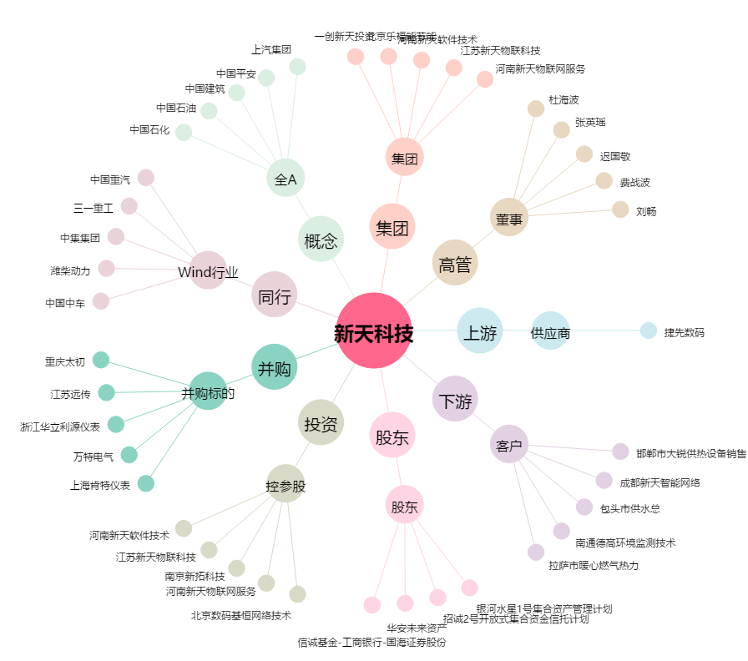
新天科技[300259.SZ] - 关系概览图

